1.1 PAGE REPORT_Metric
Yêu cầu chi tiết
1. Hình ảnh/ sơ đồ thiết kế trang
2. Điền chi tiết bảng yêu cầu:
- Màu sắc trên bảng để phân biệt các đối tượng chính với nhau
- Cột đối tượng nêu title đối tượng chính và các thành phần liên quan (ghi chính xác như hoa hay thường)
- Cột chi tiết title: Font chữ, màu sắc (mã màu trừ trắng, đen),kích thước
- Cột chi tiết data: Font data, màu sắc (mã màu trừ trắng, đen), kích thước, màu data.
- Cột background: Màu background chung – mã màu (nếu có yêu cầu cụ thể thì ghi thêm)
- Cột công thức tính: ghi rõ về tên (name metric, title) và phép tính cụ thể.
- Cột ghi chú: các yêu cầu cụ thể kèm theo, bổ sung
***Căn bản là làm theo như hình ảnh thiết kế, trên đây là một số chi tiết để hỗ trợ.
REPORT FANPAGE SAIGONNEWPORT - NỀN TẢNG POWER BI
Filter: by Month and Year
TITLE DATA |  |  | METRICS |  |  |  |  |  | Ghi chú
Title Name | Design Description | Background | Metric Name | Metric Title | Values for Period | Metric Formula | Design Description | Background
KẾT QUẢ TỔNG QUAN | Calibri (Bold) | Trắng | 18 | #115097 (Xanh)
TOTAL PAGE LIKES | - Dạng icon - Box Title: #115097 (Xanh) - Tên title: Calibri (Bold) | Trắng | 12 | Trắng | page_fans | Lifetime Total Likes | x | Giá trị của ngày cuối cùng trong 1 Tháng hoặc 1 Năm. | Calibri (Bold) | #115097 (Xanh) | 15 | Trắng
TOTAL REACH |  |  | page_impressions_unique | Daily Total Reach | daily | SUM (giá trị ngày đầu tiên của tháng hoặc năm; giá trị ngày cuối cùng của tháng hoặc năm)
TOTAL ENGAGEMENTS |  |  | page_consumptions | Daily Page Consumptions | daily | SUM(D10,D11)
 |  |  | page_post_engagements | Daily Post Engagements | daily
ENGAGEMENT RATE (ER) |  |  | x | x | 28 days (month) | ((D10+D11)/D8)*100%
TOTAL VIDEO VIEWS |  |  | page_video_views | Daily Total Video Views | daily | SUM (giá trị ngày đầu tiên của tháng hoặc năm; giá trị ngày cuối cùng của tháng hoặc năm)
THÀNH VIÊN FANPAGE | Calibri (Bold) | Trắng | 18 | #115097 (Xanh)
TOTAL LIKES | - Dạng icon - Box Title: #115097 (Xanh) - Tên title: Calibri (Bold) | Trắng | 12 | Trắng | page_fans | Lifetime Total Likes | x | Giá trị của ngày cuối cùng trong 1 Tháng hoặc 1 Năm. | Calibri (Bold) | #115097 (Xanh) | 15 | Trắng
NEW LIKES |  |  | page_fan_adds_unique | Daily New Likes | daily | SUM (giá trị ngày đầu tiên của tháng hoặc năm; giá trị ngày cuối cùng của tháng hoặc năm) |  |  | Lấy 2 giá trị thời gian: - SUM: trình bày phần tổng quan - Daily data: Vẽ biểu đồ đường - tách theo ngày
UNLIKES |  |  | page_fan_removes_unique | Daily Unlikes | daily | x |  |  | Daily data: Vẽ biểu đồ đường - tách theo ngày
ĐỘ TUỔI & GIỚI TÍNH |  |  | page_fans_gender_age | Lifetime Likes by Gender and Age | x | Giá trị của ngày cuối cùng trong 1 Tháng hoặc 1 Năm. |  |  | - Metric report mẫu đính kèm ở sheet 4 - Trình bày biểu đồ cột (mẫu 2)
LƯỢT TIẾP CẬN TRÊN FANPAGE | Calibri (Bold) | Trắng | 18 | #115097 (Xanh)
TOTAL REACH | - Dạng icon - Box Title: #115097 (Xanh) - Tên title: Calibri (Bold) | Trắng | 12 | Trắng | page_impressions_unique | Daily Total Reach | daily | SUM (giá trị ngày đầu tiên của tháng hoặc năm; giá trị ngày cuối cùng của tháng hoặc năm) | Calibri (Bold) | #115097 (Xanh) | 15 | Trắng | Daily data: Vẽ biểu đồ đường - tách theo ngày
PAID REACH |  |  | page_impressions_paid_unique | Daily Paid Reach | daily | SUM (giá trị ngày đầu tiên của tháng hoặc năm; giá trị ngày cuối cùng của tháng hoặc năm)
LƯỢNG TƯƠNG TÁC FANPAGE | Calibri (Bold) | Trắng | 18 | #115097 (Xanh)
TOTAL ENGAGEMENTS | - Dạng icon - Box Title: #115097 (Xanh) - Tên title: Calibri (Bold) | Trắng | 12 | Trắng | page_consumptions | Daily Page Consumptions | daily | SUM(D23,D24) | Calibri (Bold) | #115097 (Xanh) | 15 | Trắng
 |  |  | page_post_engagements | Daily Post Engagements | daily
REACTIONS | Tên title Calibri (Bold) | #115097 (Xanh) | 12 |  | post_activity_by_action_type | Likes | x | SUM (giá trị ngày đầu tiên của tháng hoặc năm; giá trị ngày cuối cùng của tháng hoặc năm) | Calibri (Bold) | Đen | 12 |  | - Vẽ biểu đồ cột ghép - Axis Category tách theo từng ngày
COMMENTS |  |  |  | Comments |  | SUM (giá trị ngày đầu tiên của tháng hoặc năm; giá trị ngày cuối cùng của tháng hoặc năm)
SHARES |  |  |  | Shares |  | SUM (giá trị ngày đầu tiên của tháng hoặc năm; giá trị ngày cuối cùng của tháng hoặc năm)
LINK CLICKS |  |  |  | Link clicks | x | SUM (giá trị ngày đầu tiên của tháng hoặc năm; giá trị ngày cuối cùng của tháng hoặc năm)
OTHER CLICKS |  |  |  | Other clicks |  | SUM (giá trị ngày đầu tiên của tháng hoặc năm; giá trị ngày cuối cùng của tháng hoặc năm)
CLICK TO PLAY VIDEO |  |  |  | Click to play video |  | SUM (giá trị ngày đầu tiên của tháng hoặc năm; giá trị ngày cuối cùng của tháng hoặc năm)
PHOTO VIEWS |  |  |  | Photo views |  | SUM (giá trị ngày đầu tiên của tháng hoặc năm; giá trị ngày cuối cùng của tháng hoặc năm)

2. PAGE REPORT_Layout
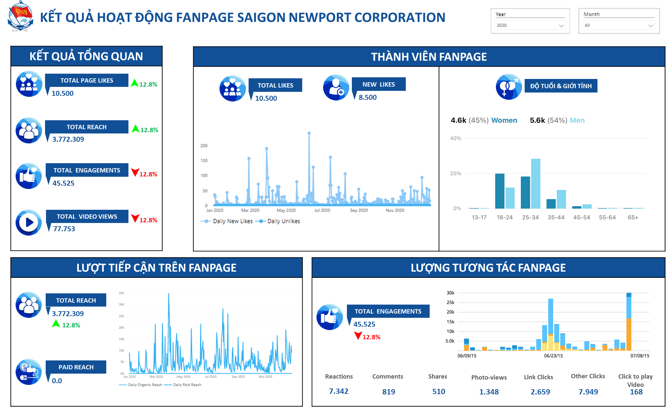

 | LƯỢNG TƯƠNG TÁC FANPAGE
 | - Biểu đồ cột ghép - Gồm 7 legends - tương ứng 7 metrics (Reactions, Comments, Shares, Photo-views, Link Clicks, Other Clicks, Click to play Video) - Axis Category tách theo từng ngày.

2.2 POST REPORT_Layout
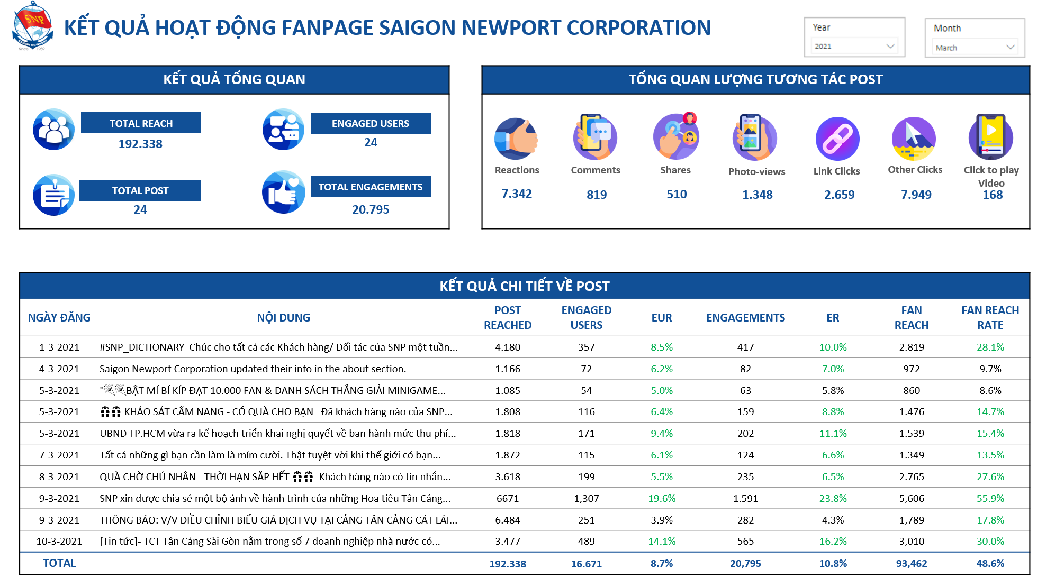

 | TỔNG QUAN LƯỢNG TƯƠNG TÁC POST
 | Hiếu check giúp là mình có thể cho data của 7 metrics này hiển thị theo flow thế này không nhe? :D 1. Khi chọn filter thời gian: Tháng/ Năm >> Data hiển thị là total (Công thức SUM tất cả các post) của cả tháng/ năm 2. Khi click bất kỳ vào từng post ở phàn "KẾT QUẢ CHI TIẾT VỀ POST" >> Data tự động hiển thị lại giá trị tương tác của post đó.

 | ĐÁNH GIÁ CHẤT LƯỢNG FANPAGE QUA ĐỘ TƯƠNG TÁC & FAN REACH TRÊN POST So sánh 3 cột EUR | ER | FAN REACH RATE với hiệu quả benchmark 1. EUR: trên 4% 2. ER: trên 6% 3. FAN REACH RATE: trên 10%

